Hoja1
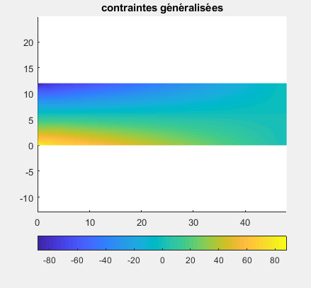
 | X | Y |  |  | x | y
1 | 0 | 0 | 0 |  | 0.75 | 0.75
2 | 1.5 | 0 | 0.5
3 | 0 | 1.5 | 0.5

 |  |  |  |  | E | 30000
 | 32000 | 8000 | 0 |  | un | 0.25
 | 8000 | 32000 | 0 |  | G | 12000
 | 0 | 0 | 12000
 | w | xi | eta
 | 0 | 0.5 | 0.5
 | 0.5 | 0.5 | 0
 | 0.16666666667 | 0.16666666667 | 0.16666666667

 |  | Ni | Nf | XI | YI | XF | YF | SX | SY | L | c | s
 |  | 1 | 2 | 0 | 0 | 1.5 | 0 | 1.5 | 0 | 1.5 | 0 | 1
 |  | 2 | 3 | 1.5 | 0 | 0 | 1.5 | -1.5 | 1.5 | 2.1213203436 | -0.70710678119 | -0.70710678119
 |  | 3 | 1 | 0 | 1.5 | 0 | 0 | 0 | -1.5 | 1.5 | 1 | 0

 |  | 2.6666666667 |  |  |  |  |  |  |  | 0 | 2.6666666667 | -1.7777777778 | -1.7777777778

Hoja2
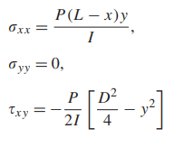
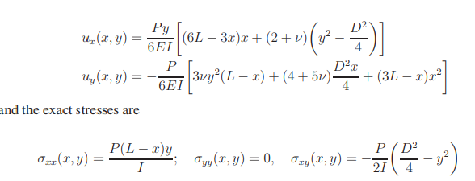
P | 40
b | 1
h | 12 |  | 3.3333333333
I | 144
E | 30000
v | 0.25 | -0.005042
L | 48 | 0.038833333333
y | -6 | -0.034333333333
x | 12

